Sheet1
物件名 |  |  | すみれコーポ |  |  |  |  |  |  |  |  |  |  |  |  | 地 図 |  |  |  |  |  |  |  |  | 外 観

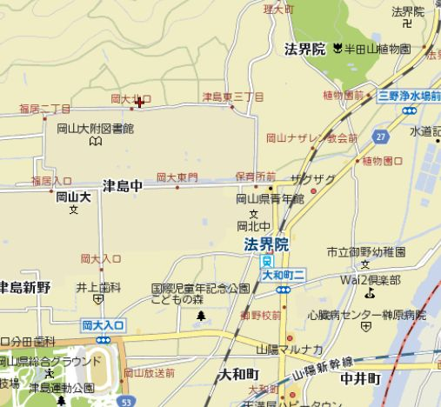

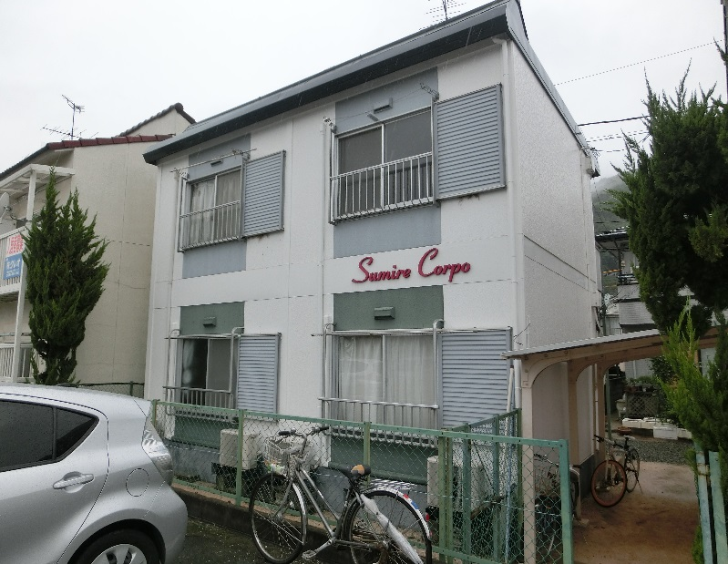
住 所 |  |  | 〒 | 700-0080 |  |  | 岡山市北区津島福居2丁目1-16-5

交 通 |  |  | JR法界院駅 徒歩18分

構 造 |  |  | 軽量鉄骨造（アパート） |  |  |  |  |  | 完 成 |  |  | 1983 | 年 | 3 | 月

建 物 設 備 |  |  |  |  |  | 部 屋 設 備

オートロック |  |  |  |  |  | ＴＶインターホン |  |  |  |  | ＩＨコンロ

エレベーター |  |  |  |  |  | シューズＢＯＸ |  |  |  |  | ガスコンロ

ペット飼育可能 |  |  |  |  |  | エアコン （1台） |  |  |  | ○ | 電熱式コンロ

ネット回線 |  |  |  |  |  | フローリング |  |  |  | ○ | ガスコンロ設置可（2口） |  |  |  | ○

ネット無料 |  |  |  |  |  | 和室 |  |  |  |  | クローゼット |  |  |  | ○

駐車場 |  |  |  |  |  | セパレート |  |  |  |  | ウォークイン

駐輪場 |  |  |  |  | ○ | ウォッシュレット |  |  |  |  | ウォークスルー

ＢＳ |  |  |  |  |  | 脱衣所 |  |  |  |  | 押入れ |  |  |  | ○

ＣＳ |  |  |  |  |  | 洗面台 |  |  |  |  | バルコニー
 |  |  |  |  |  |  |  |  |  |  |  |  |  |  |  | 駐 車 場 |  |  | なし

ＣＡＴＶ |  |  |  |  |  | シャンプードレッサー |  |  |  |  | ペアガラス

宅配ＢＯＸ |  |  |  |  |  | 洗濯パン |  |  |  |  | ロフト |  |  |  |  | 確認日 | 号室 | タイプ |  |  |  | 敷金 | 礼金 | 家賃 |  | 共益費 |  | 水道代 | ㎡ | 向き | 入居

オール電化 |  |  |  |  |  | 追炊き |  |  |  |  | 出窓 |  |  |  |  |  | 101 | Aタイプ・1K |  |  |  | 0 | 1 | 25,000 |  | 2,000 |  | 実費 |  | 南 | 修繕中

都市ガス |  |  |  |  |  | 浴室乾燥機 |  |  |  |  |  |  |  |  |  |  | 102 | Aタイプ・1K |  |  |  | 0 | 1 | 25,000 |  | 2,000 |  | 実費 |  | 南 | 修繕中

ＬＰＧ |  |  |  |  | ○ | 床下収納 |  |  |  |  |  |  |  |  |  |  | 201 | Aタイプ・1K |  |  |  | 0 | 1 | 25,000 |  | 2,000 |  | 実費 |  | 南 | 修繕中

敷地内ごみ置場 |  |  |  |  |  | 対面式キッチン |  |  |  |  |  |  |  |  |  |  | 202 | Aタイプ・1K |  |  |  |  |  |  |  |  |  | 実費 |  | 南 | 入居中

 |  |  |  |  |  | システムキッチン（ 口）

Ａ タイプ |  |  |  |  |  |  |  |  |  |  | Ｂ タイプ |  |  |  |  |  |  |  |  | Ｃ タイプ |  |  |  |  |  |  | Ｄ タイプ

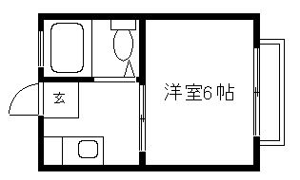

反転タイプあり

 | 物件 | 名前 |  |  | すみれコーポ |  |  |  |  |  |  |  |  |  |  |  |  |  |  |  | 備考

 |  |  |  |  |  |  |  |  |  |  |  |  |  |  |  |  |  |  |  |  | 留学生不可

 |  | 住所 |  |  | 700-0080 |  |  | 岡山市北区津島福居2丁目1-16-5

 | 個人 | 名前 |  |  | 難波 和子

 |  | 住所 |  |  | 岡山市北区奥田1丁目7-31

 |  | ＴＥＬ |  |  | 086-232-7576 |  |  |  |  |  |  | ＦＡＸ

 | 管理 | 名前

 |  | 住所

 |  | ＴＥＬ |  |  |  |  |  |  |  |  |  | ＦＡＸ

 | 案内方法 |  |  |  |  |  |  |  |  |  |  |  |  |  |  |  |  |  |  |  | ＡＤ

 | 敷 地 図

